상품제안서
이노젠 클립 메탈USB(8GB~128GB) | 상품코드: S22557

 |  |  |  |  |  |  | 02-713-8555 | www.synergygift.co.kr
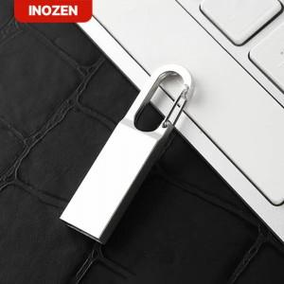

【상세/제작정보】

【인쇄/포장옵션】 | 레이저 / 포장지포장

【공급단가】 | 수량 | 50~ | 100~ | 500~ | 1,000~ | 2,000~
*VAT별도 | 16GB | 8,500원 | 8,290원 | 7,950원 | 7,750원 | 7,540원
 | 32GB | 11,870원 | 11,590원 | 11,110원 | 10,830원 | 10,540원
 | 64GB | 15,620원 | 15,250원 | 14,620원 | 14,250원 | 13,870원
 | 128GB | 19,370원 | 18,910원 | 18,130원 | 17,670원 | 17,200원

【상품 URL】 | https://www.synergygift.co.kr:443/src/goods_detail.php?gdno=22557

